Data
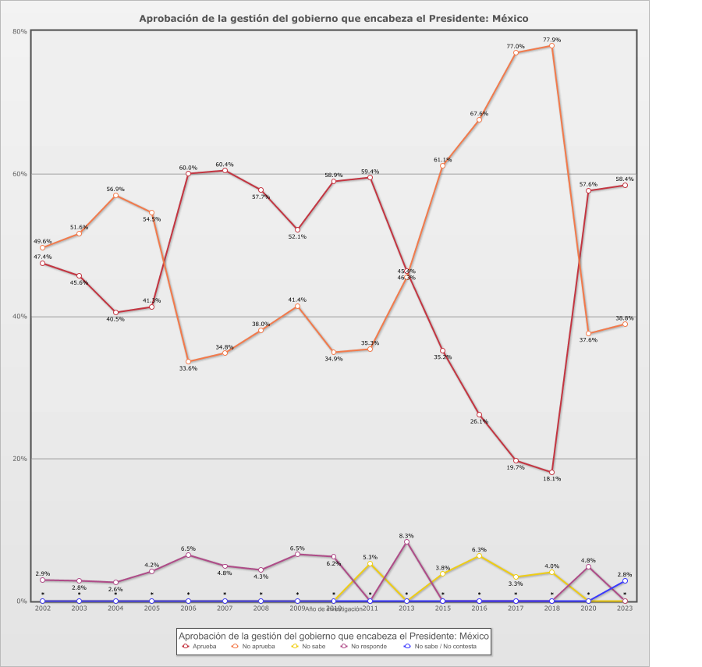
 |  | Aprobación de la gestión del gobierno que encabeza el Presidente

Categoría |  | Año de investigación
 |  | 2002 | 2003 | 2004 | 2005 | 2006 | 2007 | 2008 | 2009 | 2010 | 2011 | 2013 | 2015 | 2016 | 2017 | 2018 | 2020 | 2023
País - México
Aprueba | 46.2% | 47.4% | 45.6% | 40.5% | 41.3% | 60.0% | 60.4% | 57.7% | 52.1% | 58.9% | 59.4% | 46.3% | 35.2% | 26.1% | 19.7% | 18.1% | 57.6% | 58.4%
No aprueba | 49.2% | 49.6% | 51.6% | 56.9% | 54.5% | 33.6% | 34.8% | 38.0% | 41.4% | 34.9% | 35.3% | 45.4% | 61.1% | 67.6% | 77.0% | 77.9% | 37.6% | 38.8%
No sabe | 1.3% | - | - | - | - | - | - | - | - | - | 5.3% | - | 3.8% | 6.3% | 3.3% | 4.0% | - | -
No responde | 3.2% | 2.9% | 2.8% | 2.6% | 4.2% | 6.5% | 4.8% | 4.3% | 6.5% | 6.2% | - | 8.3% | - | - | - | - | 4.8% | -
No sabe / No contesta | 0.2% | - | - | - | - | - | - | - | - | - | - | - | - | - | - | - | - | 2.8%
(N) | 20,412 (100%) | 1,210 (100%) | 1,200 (100%) | 1,200 (100%) | 1,200 (100%) | 1,200 (100%) | 1,200 (100%) | 1,200 (100%) | 1,200 (100%) | 1,200 (100%) | 1,200 (100%) | 1,200 (100%) | 1,200 (100%) | 1,200 (100%) | 1,200 (100%) | 1,200 (100%) | 1,202 (100%) | 1,200 (100%)
País - Total
Aprueba | 46.2% | 47.4% | 45.6% | 40.5% | 41.3% | 60.0% | 60.4% | 57.7% | 52.1% | 58.9% | 59.4% | 46.3% | 35.2% | 26.1% | 19.7% | 18.1% | 57.6% | 58.4%
No aprueba | 49.2% | 49.6% | 51.6% | 56.9% | 54.5% | 33.6% | 34.8% | 38.0% | 41.4% | 34.9% | 35.3% | 45.4% | 61.1% | 67.6% | 77.0% | 77.9% | 37.6% | 38.8%
No sabe | 1.3% | - | - | - | - | - | - | - | - | - | 5.3% | - | 3.8% | 6.3% | 3.3% | 4.0% | - | -
No responde | 3.2% | 2.9% | 2.8% | 2.6% | 4.2% | 6.5% | 4.8% | 4.3% | 6.5% | 6.2% | - | 8.3% | - | - | - | - | 4.8% | -
No sabe / No contesta | 0.2% | - | - | - | - | - | - | - | - | - | - | - | - | - | - | - | - | 2.8%
(N) | 20,412 (100%) | 1,210 (100%) | 1,200 (100%) | 1,200 (100%) | 1,200 (100%) | 1,200 (100%) | 1,200 (100%) | 1,200 (100%) | 1,200 (100%) | 1,200 (100%) | 1,200 (100%) | 1,200 (100%) | 1,200 (100%) | 1,200 (100%) | 1,200 (100%) | 1,200 (100%) | 1,202 (100%) | 1,200 (100%)

